1 ill
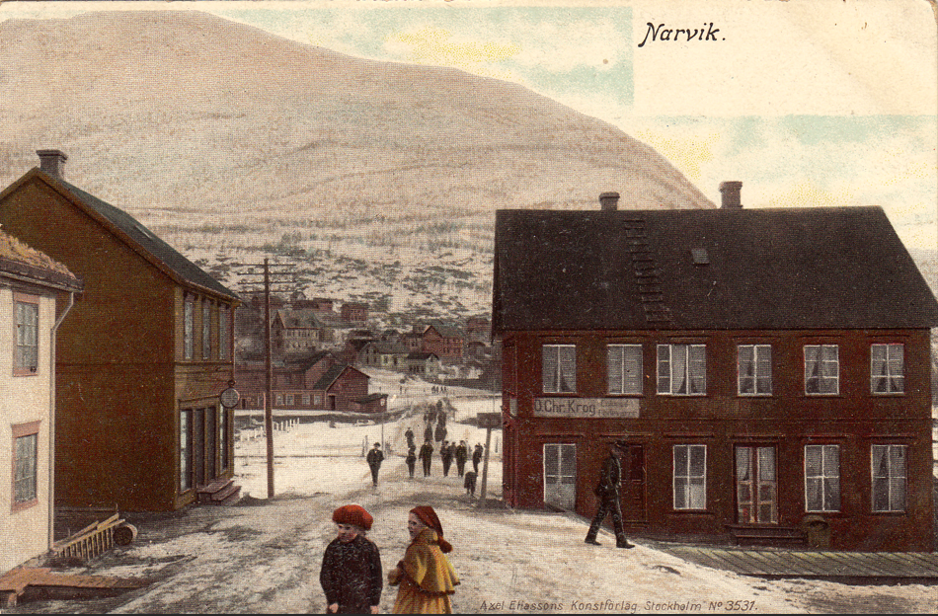
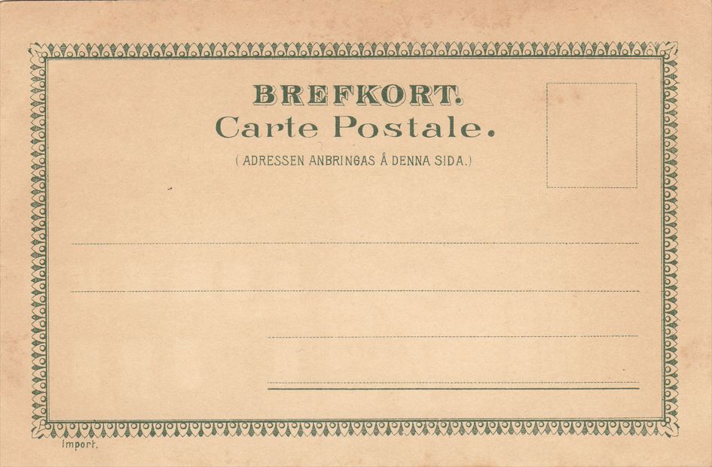
Type 1 a | m/var. | 1 a1 | Delvis hvit kant nede, med stedangivelse
 |  | 1 a2 | Delvis hvit kant nede, med stedangivelse og tittel
 |  | 1 a3 | Utgiverdata på baksiden

 | 5009 | 1 a1 | MB |  | Type 1 a2 | 5009 | 1 a2 | MB | Type 1 a3 | 5005 | 1 a3 | MB
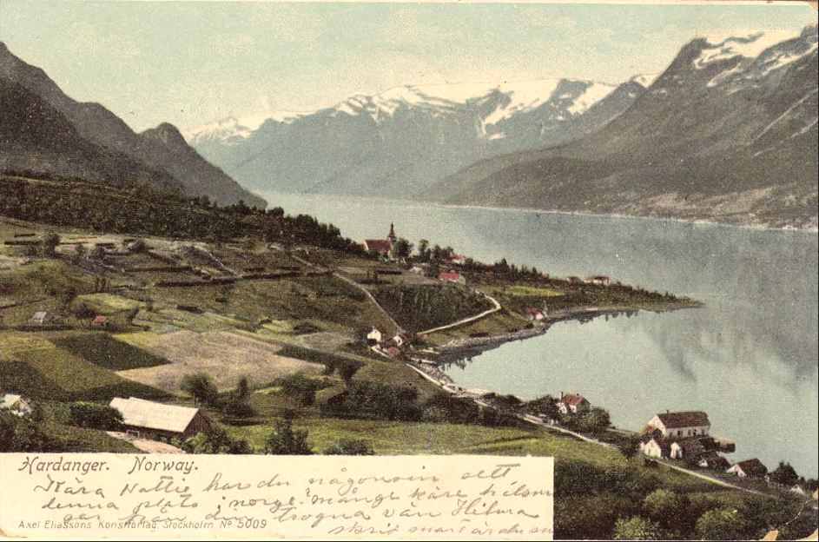
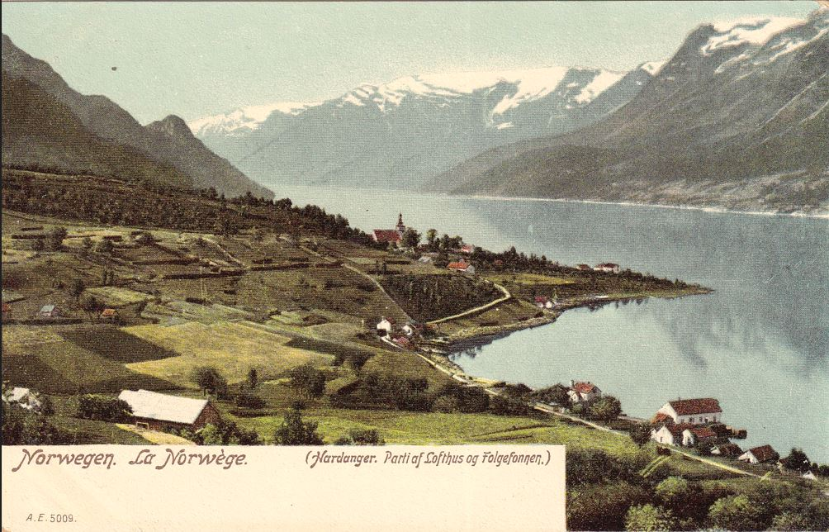
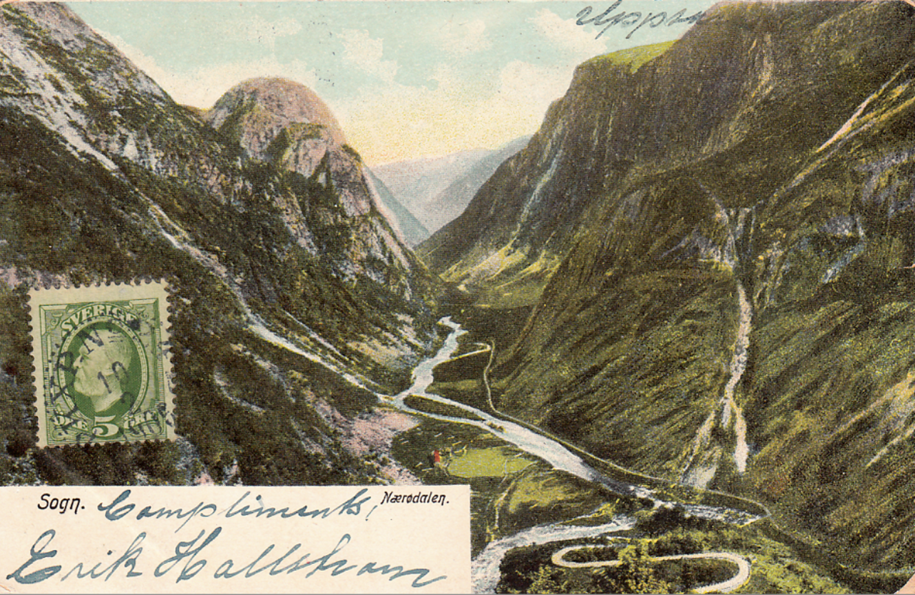

Type 1 b | m/var. | 1 b1 | Hvit kant nede, med stedangivelse
 |  | 1 b2 | Hvit kant nede, med stedangivelse og tittel

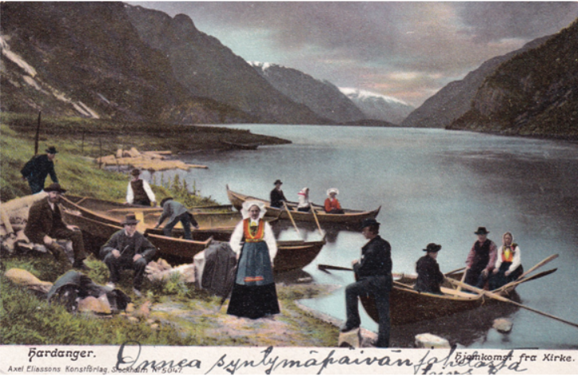
 | 5047 | 1 b1 | MB |  | Type 1 b2 | 5047 | 1 b2 | MB | Type 1 b m/sladdet utgiverdata |  |  | MB
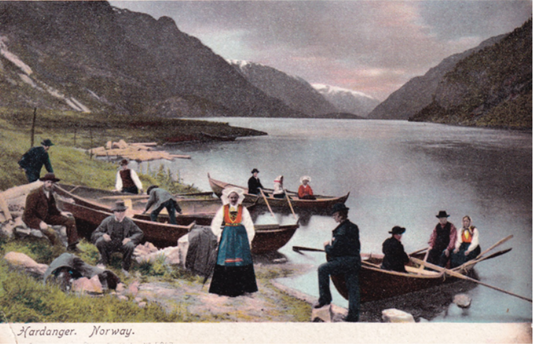
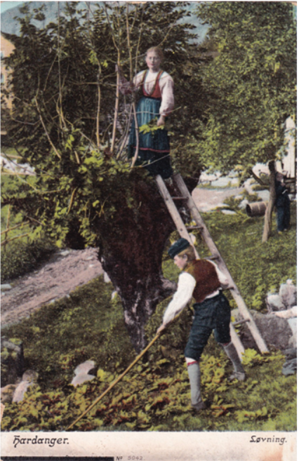

Type 1 c | 5051 | MB | Hvit kant nede og på høyre side
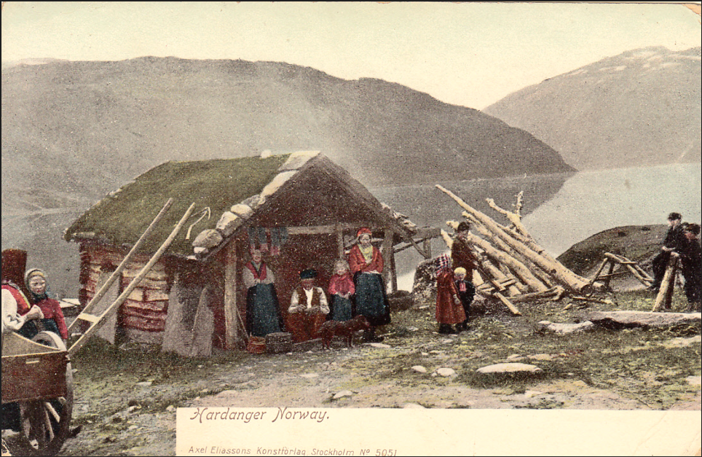

Type 1 e | m/var. | 1 e1 | Stedangivelse øverst i hvitt felt t.h, der noen har tittel - andre ikke
 |  | 1 e2 | Tillel mangler, stedsangivelse sentrert øverst i motivet
 |  | 1 e3 | Tittel sentrert øverst i motivet, og stedsangivelse øverst i hvitt felt t.h.
 |  | 1 e4 | Tittel og stedsangivelse sentrert øverst i motivet

 | 5006 | POV | 1 e1 |  |  | POV | 1 e2
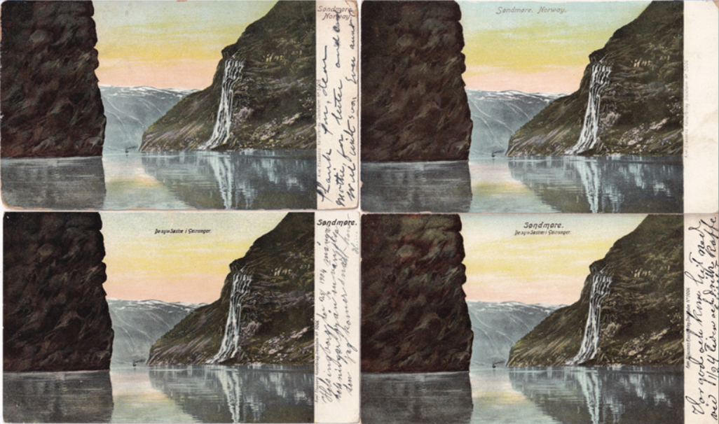

 | 5006 | POV | 1 e3 |  |  | POV | 1 e4

 | 5048 | MB | 1 e | Med sladdet utgiver = Utg.data = S | 5014 | MB | 1 f | Med forhandlerdata | 5054 | NR | 1 es
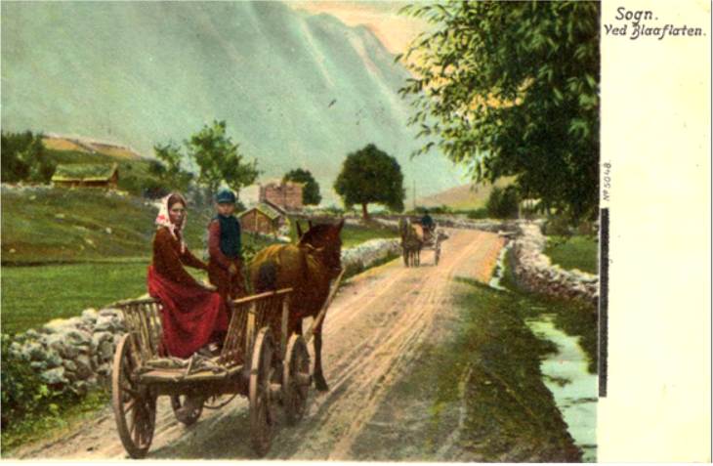
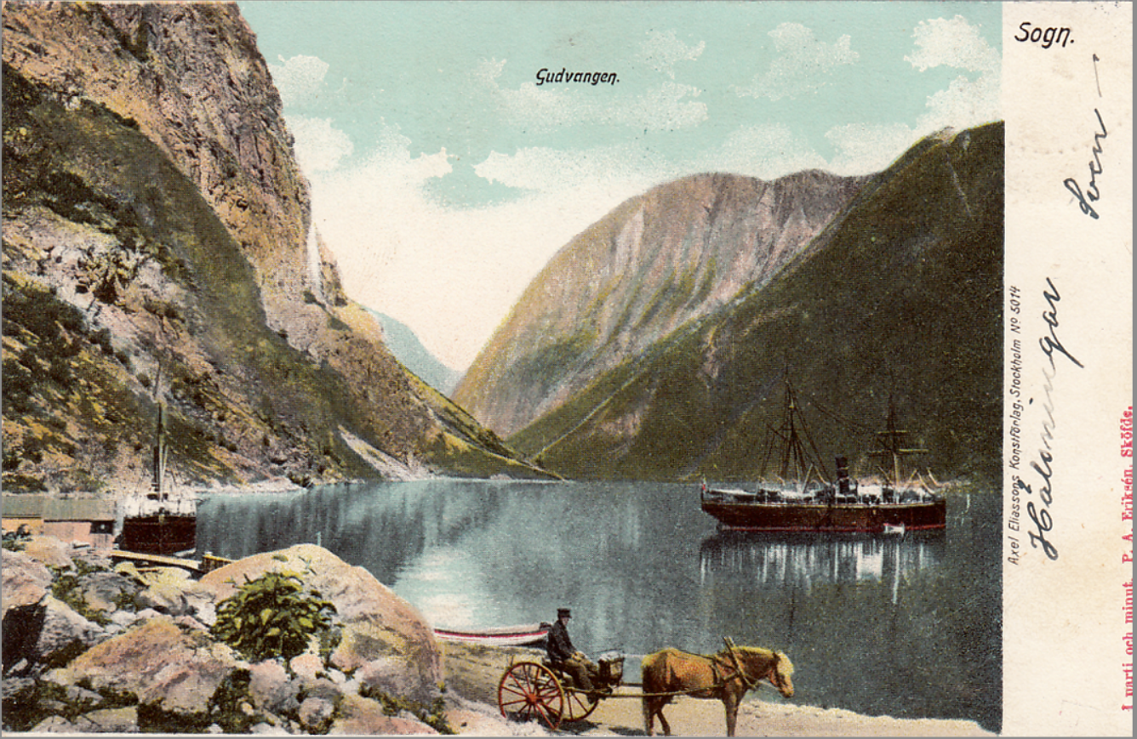
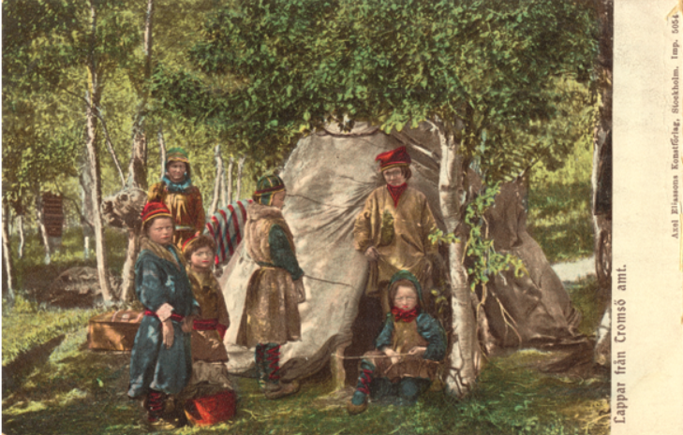

Type 1 f | 5060 | MB | Heldekkende forside - imp. fra Scandinavian Imp. |  | 5060 Bakside
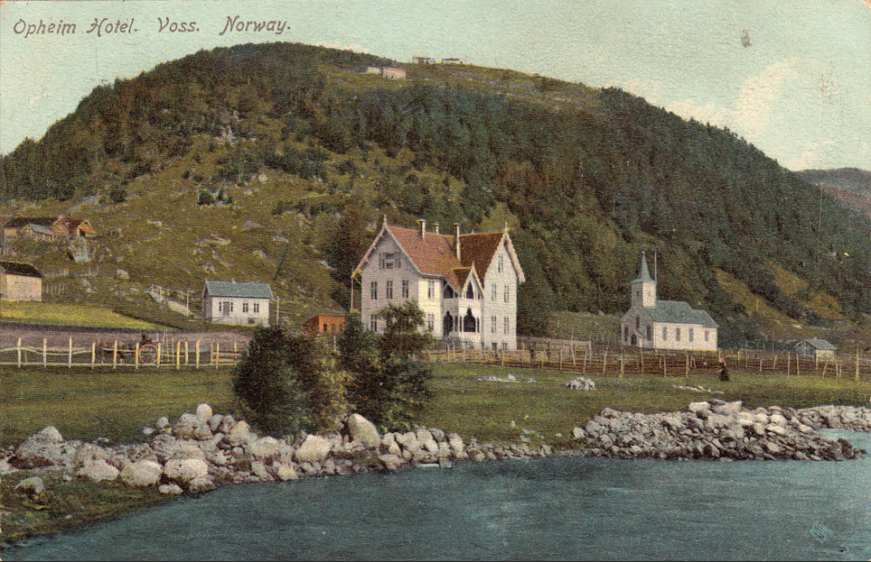
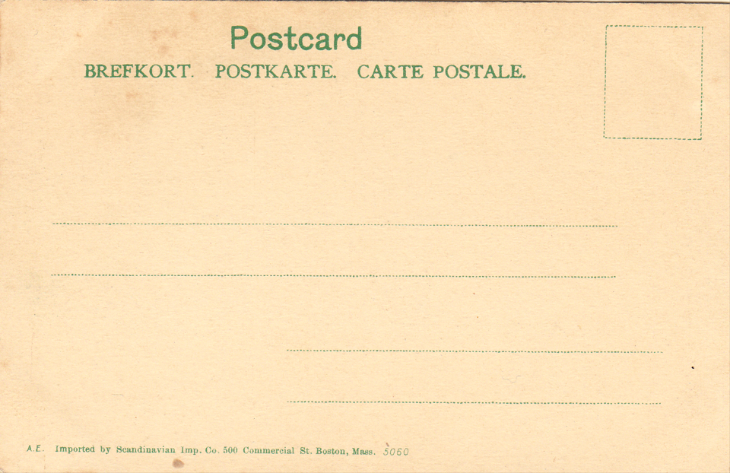

Type 1 g | 3531 | Axel Eliasson - svensk utgave |  |  | 3531 Bakside

2 ill
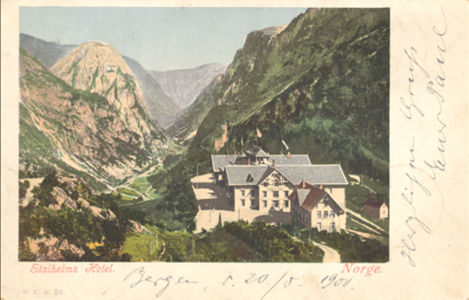
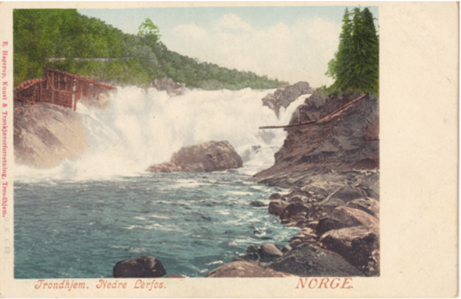
Type 2 a | 24 |  | Type 2 ab | 19
Hvit ramme | MB |  | M/distributør | POV

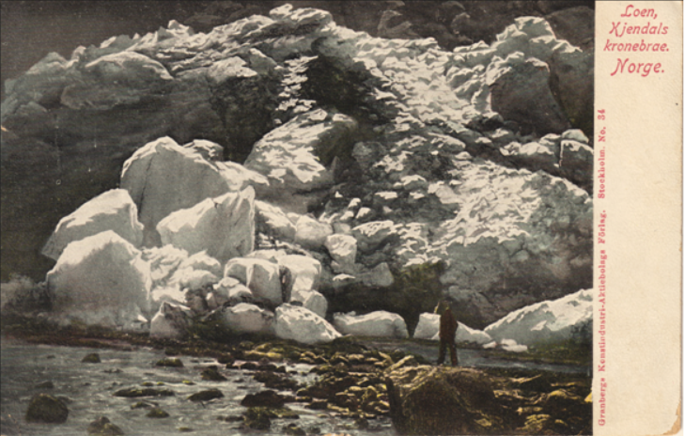
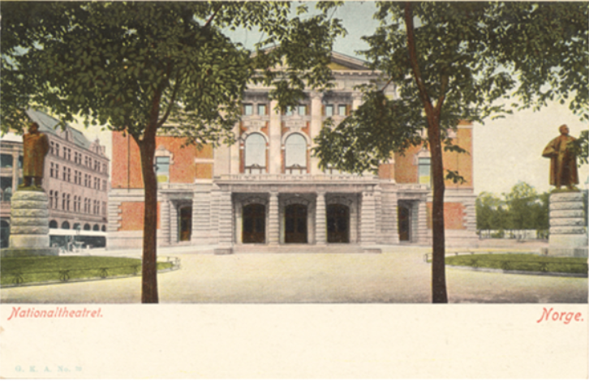
Type 2 b | 39 |  | Type 2 c | 26
Kant under | NR |  | Kant t.h. | POV

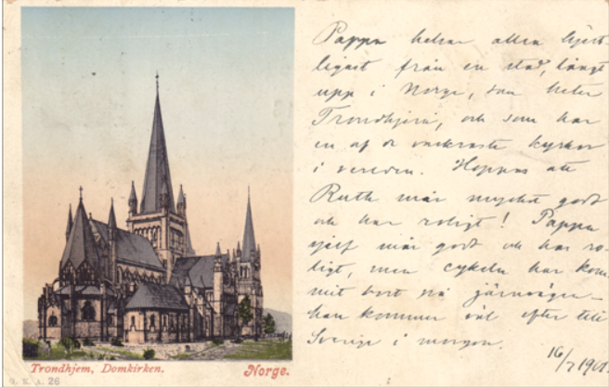
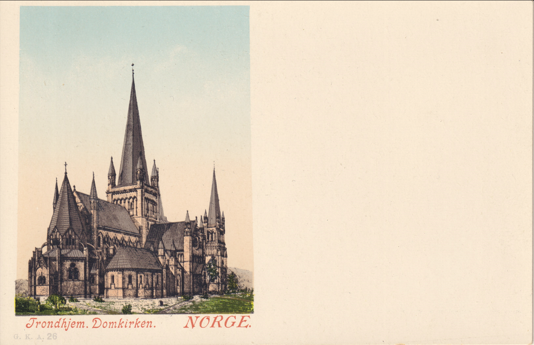
Type 2 d | 26 |  | Type 2 d | 26
Stort hv. felt | MB |  | Stort hv. felt | POV
Norge |  |  | NORGE

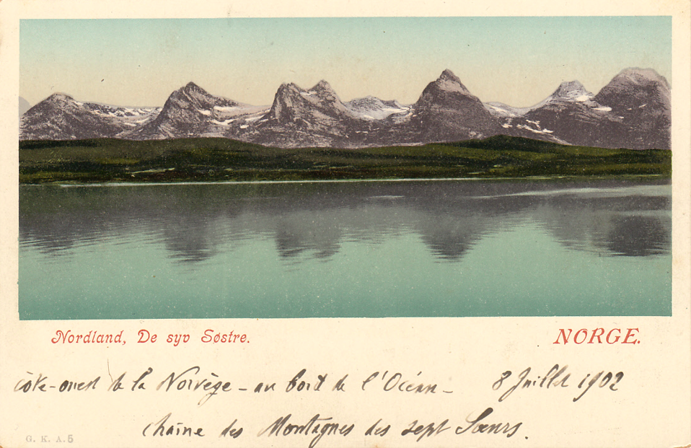
Type 2 e | 5
Hvit ramme | MB
og felt under

Type 2 f | 32
Dobbelkort | NR

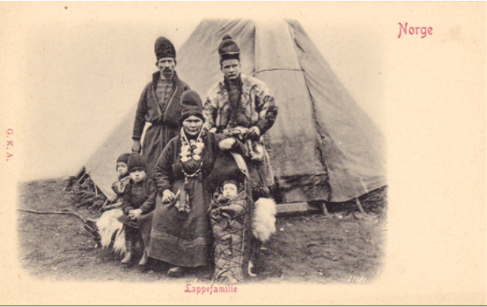
Type 2 s | Unr
Sort/hvitt | MB

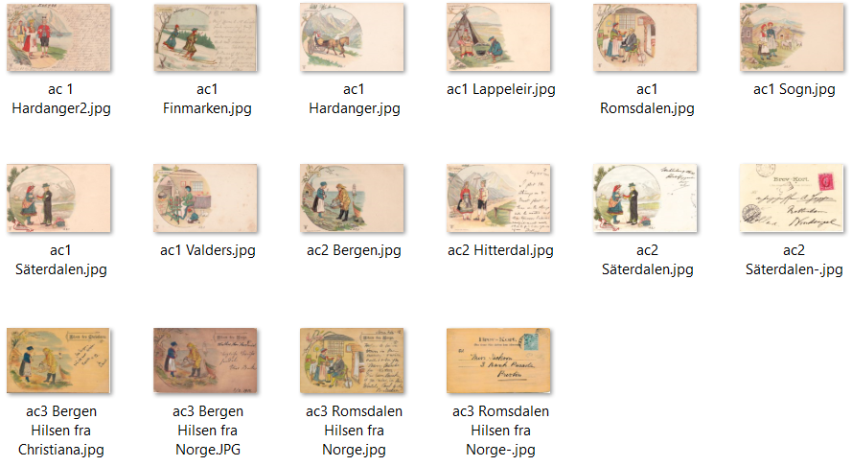
Type 2 ac1-3 |  | Anne Ch. Sjöberg - G.K.A. m/uten Parmann & Co

3 ill
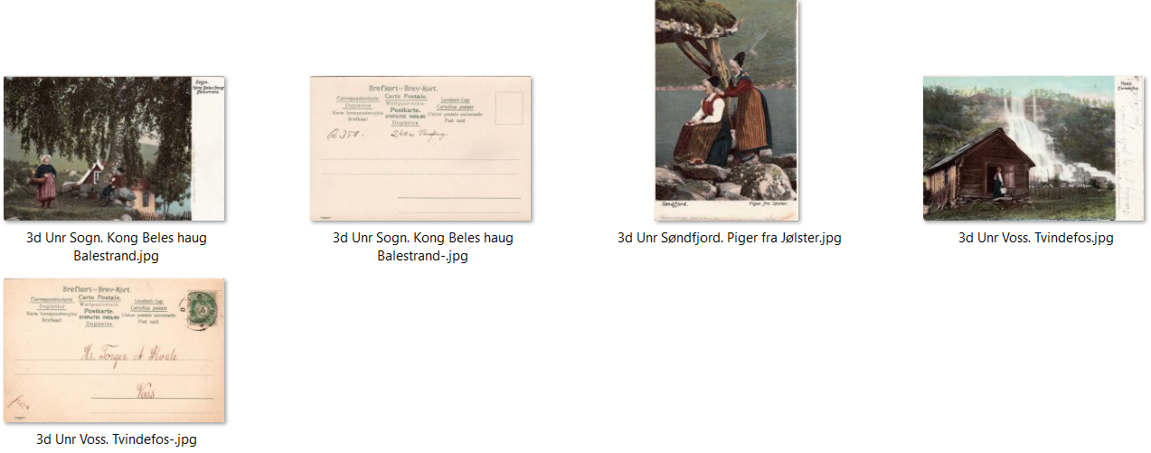
3 a | A.B. Oscar E. Kull
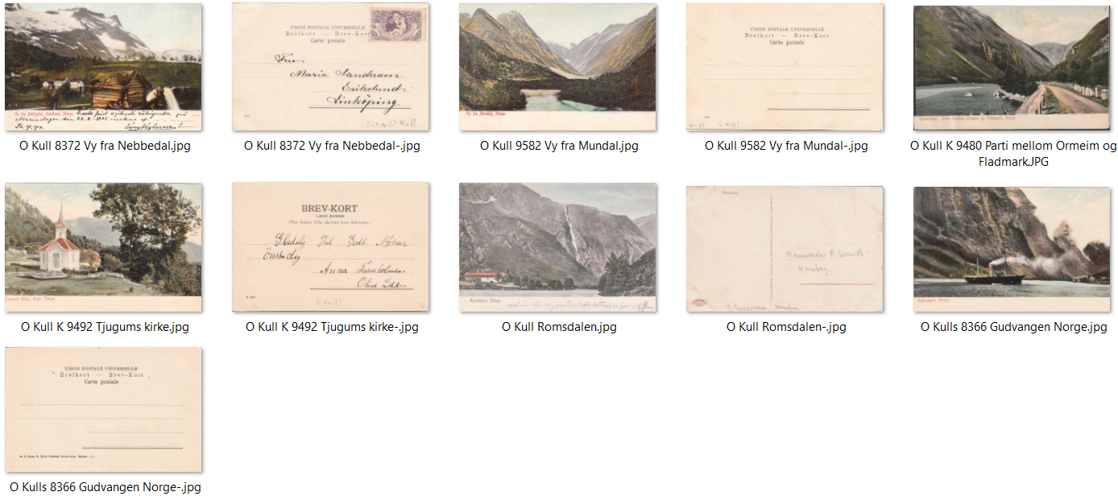

3 b | Verldspostföreningen

3 c | Vilén u. Johanson
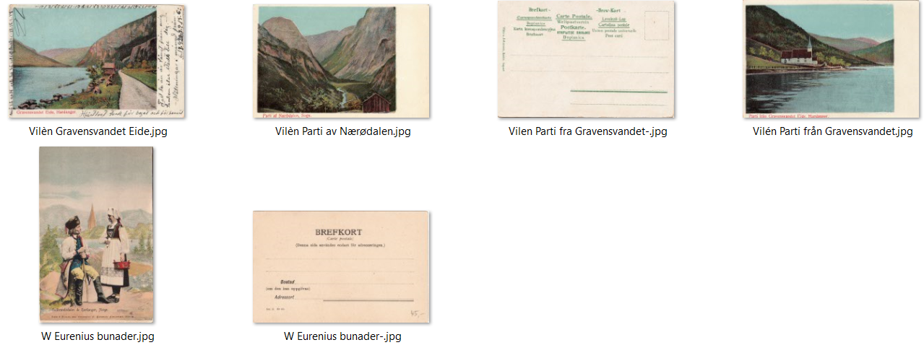

3 d | Eneberettiget H.Abel 1904 - ligner Axel E og G.K.A.

